Rapor Sayfası
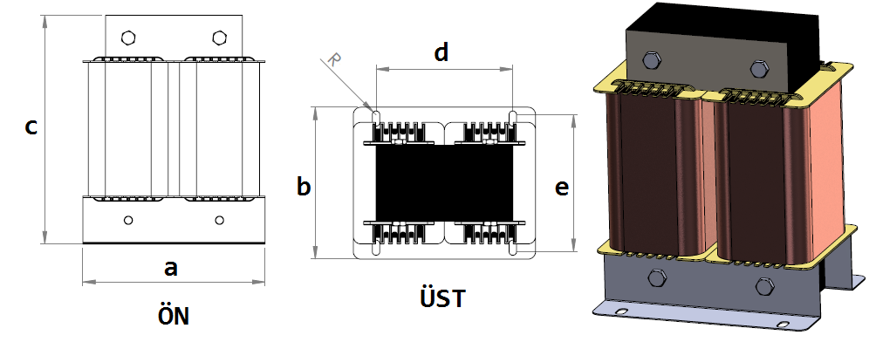
Trafo Tipi : | Şönt Mono Faz Trafosu Hesap Ozeti |  |  |  |  |  |  |  | Tarih : |  | 2021-05-09
Değerler
Güç : | 5000.0 VA |  |  |  |  | Primer Agirlik(Al) : | 1.784 kg |  | Karkas Ölçüleri : | 64.0 x 100.0 x 68.0
Sac kk : | 6.0 |  |  |  |  | Sekonder Agirlik(Al): |  |  | Trafo Ölçüleri : | 0.0 x 0.0 x 0.0
Sac © | 0.5 mm |  |  |  |  | Primer Agirlik(Cu) : | 0.0 kg |  | Klemens & Ayak : | TRV4M / 25.0 / 18.0 - 84 Kose
Gauss : | 10500.0 |  |  |  |  | Sekonder Agirlik(Cu) : |  |  | Sac Agirlik : | 18.857 kg(EI Sac)
Frekans : | 50.0 Hz |  |  |  |  | Toplam Agirlik : | Al:1.784 // Cu:0.0kg

Primer |  |  |  |  |  |  |  | Sekonder
 |  |  |  |  |  | 230.0 V ( 230.0V )
1 NOLU KADEME:
Tel : | Al
Cap : | 0
Kesit : | 12
Akim : | 21.6
Kat : | 8
Uzunluk : | 55.0477
 |  | -- Teller --
Yuv. Tel : |  |  |  |  |  | 122 sp
Ytel Agr :
Kare Tel : | 4.0x3.0
Ktel Agr : | 1.78354548
Folyo :
Folyo Agr :
Kapton :

 | IZOLASYON DEGERLERI
 | Primer Kademe |  |  |  | Tur | Ekran
 | Yok |  |  |  | Yok | Yok
 | VA Kademe |  |  |  | Tur | Ekstra
 | Yok |  |  |  | Yok | Yok
 | Primer-Sekonder |  |  |  | Tur
 | Yok |  |  |  | Yok
 | NÜVE ÖLÇÜLERİ (mm)
 | a | b | c | d | e | f
 | 192.0 mm | 141.0 mm | 178.0 mm
 | TRAFO ÖLÇÜLERİ (mm)
 | a | b | c | d | e | f
 | 0.0 mm | 0.0 mm | 0.0 mm | 0.0 mm | 0.0 mm | 0.0 mm

